Дніпро Яворницького 55
 | Загальна
Найменування будови та її адреса: Встановлення та підключення генератора м.Дніпро пр. Яворницького 55
Дефектний акт

№ з/п | Найменування робіт | Од. вим. | Обєм на одиницю виміру | Ціна за одиницю виміру (без ПДВ), грн. | Вартість всього (без ПДВ), грн. | Найменування матеріалів | Один. вим. | Кількість матеріалів на Об'єм робіт | Ціна за одиницю виміру (без ПДВ), грн. | Вартість всього (без ПДВ), грн.
 | Демонтажні роботи
1 |  |  |  |  | 0.00 |  |  |  |  | 0.00
2 |  |  |  |  | 0.00 |  |  |  |  | 0.00
3 | ВСЬОГО ВАРТІСТЬ ДЕМОНТАЖНИХ РОБІТ, грн.( без ПДВ): |  |  |  | 0.00 | ВСЬОГО ВАРТІСТЬ МАТЕРІАЛІВ ПО ДЕМОНТАЖНИМ РОБОТАМ, грн.( без ПДВ): |  |  |  | 0.00
4 | Загальнобудівельні роботи
5 | Сверління отвору в стіні D=30-35мм | шт | 1.00 | 80.00 | 80.00 |  |  |  |  | 0.00
6 |  |  |  |  | 0.00 |  |  |  |  | 0.00
7 | ВСЬОГО ВАРТІСТЬ ЗАГАЛЬНОБУДІВЕЛЬНИХ РОБІТ, грн.( без ПДВ): |  |  |  | 80.00 | ВСЬОГО ВАРТІСТЬ МАТЕРІАЛІВ ПО ЗАГАЛЬНОБУДІВЕЛЬНИМ РОБОТАМ, грн.( без ПДВ): |  |  |  | 0.00
8 | Електромонтажні роботи
9 | Прокладання кабелю 6кв.мм | пог.м | 40.00 | 31.00 | 1,240.00 | Провід ПВС 3х6 ЗЗЦМ ДЕРЖСТАНДАРТ | м | 42.00 | 119.20 | 5,006.40
10 | Прокладання гофротруби з протяжкою кабеля | пог.м | 35.00 | 25.00 | 875.00 | Труба гофрована електромонтажна стійка до УФ- випромінювання,несамозагасаюча; 320 N/5см / 5 см; д.32мм; поліетилен; чорна | м | 35.00 | 13.96 | 488.60
11 |  |  |  |  |  | Стяжка для кабелю нейлоновий 3.6x250 (100 шт./уп.) чорна | паков. | 1.00 | 92.50 | 92.50
12 | Встановлення та підключення генератора | посл | 1.00 | 750.00 | 750.00 | Генератор Praim PRM10000 дизельний | шт | 1.00 | Поставка Замовника | 0.00
13 |  |  |  |  |  | Силова вилка АСКО-УКРЕМ UCombi 2P+PE 63А 250 В переносна IP67 поліамід Синій (A0080010105) | шт | 1.00 | 884.00 | 884.00
14 |  |  |  |  |  | Гофра для відведення вихлопних газів генератора Ø 40 мм та хомут/герметик/азбестова нитка | м | 1.00 | 1,057.60 | 1,057.60
15 | Встановлення та збірка розподільчого щита | шт | 1.00 | 300.00 | 300.00 | Щиток пластиковий Luxray ЩРН-П-8 на 8 модулів зовнішній 731-2000-008 | шт | 1.00 | 172.40 | 172.40
16 |  |  |  |  |  | Перемикач введення резерву, 250В/63A, 1+N, 4м SF263 | шт | 1.00 | 1,844.00 | 1,844.00
17 |  |  |  |  |  | Автоматичний вимикач Hager 2P 6kA C-32A 2M MC232A | шт | 1.00 | 526.64 | 526.64
18 |  |  |  |  |  | Лічильник електроенергії мультифункціональний однофазний AC 40-300V 100A | шт | 1.00 | 560.00 | 560.00
19 | Перекомутація у щитовій | посл | 1.00 | 1,000.00 | 1,000.00 | Кабель силовий ЗЗКМ ПВС 2x6,0 мідь | м | 5.00 | 119.20 | 596.00
20 | Монтаж кабель каналу | пог.м | 4.00 | 25.00 | 100.00 | Канал кабельний Аско-Укрем 15х10 2000мм | шт | 2.00 | 30.83 | 61.66
21 | ВСЬОГО ВАРТІСТЬ ЕЛЕКТРОМОНТАЖНИХ РОБІТ , грн.( без ПДВ): |  |  |  | 4,265.00 | ВСЬОГО ВАРТІСТЬ МАТЕРІАЛІВ ПО ЕЛЕКТОМОНТАЖНИМ РОБОТАМ, грн.( без ПДВ): |  |  |  | 11,289.80
22 | Інші роботи
23 | Встановлення короба для генератора | посл | 1.00 | 1,000.00 | 1,000.00 | Короб з шумоізоляцією , бокс з шумоізоляцією, захист для генератора з шумоізоляцією Хеопс-уют №44 | шт | 1.00 | Поставка Замовника | 0.00
24 |  |  |  |  |  | Кріплення для бокса монтажного (розписати в акті) | шт | 1.00 | 200.00 | 200.00
25 |  |  |  |  |  | Труба профільна квадратна 40x40x1,5 мм 3 м.п. ДСТУ 8639-82 холоднокатана | шт | 1.00 | Поставка Замовника | 0.00
26 |  |  |  |  |  | Кріплення труби до короба (розписати в акті) | шт | 1.00 | 400.00 | 400.00
27 |  |  |  |  |  | Дріт нержавіючий 1мм | м | 3.00 | 3.00 | 9.00
28 |  |  |  |  |  | Кріплення дроту (розписати в акті) | шт | 1.00 | 150.00 | 150.00
29 |  |  |  |  |  | Замок навісний Apecs PDR-50-55-L відкритий (амбарний) | шт | 4.00 | 287.20 | 1,148.80
30
31 |  |  |  |  |  | Плитка тротуарна арм 6П5-(1000*500*60) | шт | 2.00 | 360.00 | 720.00
32 |  |  |  |  |  | Ланцюг коротколанковий без покриття 3 мм на метраж м.пог. без покриття | пог.м | 3.00 | 32.80 | 98.40
33 | ВСЬОГО ВАРТІСТЬ ІНШИХ РОБІТ грн.( без ПДВ): |  |  |  | 1,000.00 | ВСЬОГО ВАРТІСТЬ МАТЕРІАЛІВ ПО ІНШИМ РОБОТАМ, грн. (без ПДВ): |  |  |  | 2,726.20
34 |  |  |  |  |  | ВСЬОГО ВАРТІСТЬ МАТЕРІАЛІВ, грн. (без ПДВ): |  |  |  | 14,016.00
35 | ВСЬОГО ВАРТІСТЬ РОБІТ, грн.( без ПДВ): |  |  |  | 5,345.00 | Вартість доставлення матеріалів | 3.00% |  |  | 420.48
36 |  |  |  |  |  | ВСЬОГО вартість матеріалів, грн. (без ПДВ) |  |  |  | 14,436.48
37 | ВСЬОГО вартість робіт, грн.( без ПДВ) |  |  |  | 5,345.00 | ВСЬОГО ПО Кошторису без ПДВ, ГРН.: |  |  |  | 19,781.48
38 |  |  |  |  |  | ПДВ, ГРН.: |  |  |  | 3,956.30
39 |  |  |  |  |  | ВСЬОГО ПО Кошторису з ПДВ, ГРН.: |  |  |  | 23,737.78

 | Місце розміщення генератора з коробом

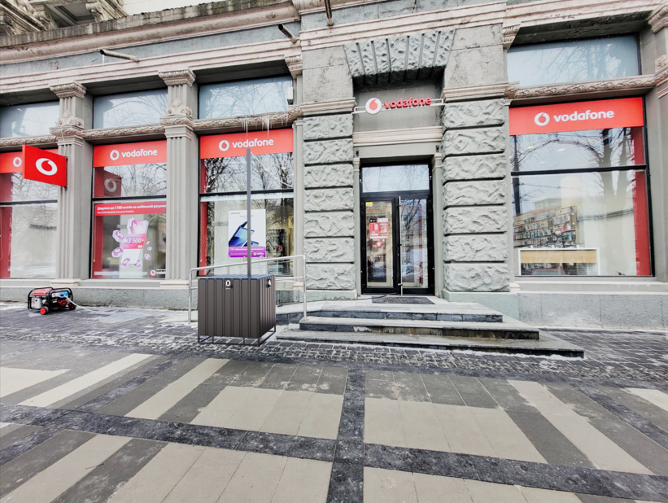

Запоріжжя Соборний 170
 | Загальна
 | Найменування будови та її адреса: Підключення генератора м.Запоріжжя пр Соборний 170
 | Дефектний акт

№ з/п | Найменування робіт | Од. вим. | Обєм на одиницю виміру | Ціна за одиницю виміру (без ПДВ), грн. | Вартість всього (без ПДВ), грн. | Найменування матеріалів | Один. вим. | Кількість матеріалів на Об'єм робіт | Ціна за одиницю виміру (без ПДВ), грн. | Вартість всього (без ПДВ), грн.
 | Демонтажні роботи
1 |  |  |  |  | 0.00 |  |  |  |  | 0.00
2 |  |  |  |  | 0.00 |  |  |  |  | 0.00
3 | ВСЬОГО ВАРТІСТЬ ДЕМОНТАЖНИХ РОБІТ, грн.( без ПДВ): |  |  |  | 0.00 | ВСЬОГО ВАРТІСТЬ МАТЕРІАЛІВ ПО ДЕМОНТАЖНИМ РОБОТАМ, грн.( без ПДВ): |  |  |  | 0.00
4 | Загальнобудівельні роботи
5 | Сверління отвору в стіні D=30-35мм | шт | 1.00 | 80.00 | 80.00 |  |  |  |  | 0.00
6 |  |  |  |  | 0.00 |  |  |  |  | 0.00
7 | ВСЬОГО ВАРТІСТЬ ЗАГАЛЬНОБУДІВЕЛЬНИХ РОБІТ, грн.( без ПДВ): |  |  |  | 80.00 | ВСЬОГО ВАРТІСТЬ МАТЕРІАЛІВ ПО ЗАГАЛЬНОБУДІВЕЛЬНИМ РОБОТАМ, грн.( без ПДВ): |  |  |  | 0.00
8 | Електромонтажні роботи
9 | Прокладання кабелю 6кв.мм | пог.м | 45.00 | 31.00 | 1,395.00 | Провід ПВС 3х6 ЗЗЦМ ДЕРЖСТАНДАРТ | м | 47.25 | 119.20 | 5,632.20
10 | Прокладання гофротруби з протяжкою кабеля | пог.м | 40.00 | 25.00 | 1,000.00 | Труба гофрована електромонтажна стійка до УФ- випромінювання,несамозагасаюча; 320 N/5см / 5 см; д.32мм; поліетилен; чорна | м | 40.00 | 13.96 | 558.40
11 |  |  |  |  |  | Стяжка для кабелю нейлоновий 3.6x250 (100 шт./уп.) чорна | паков. | 1.00 | 92.50 | 92.50
12 | Встановлення та підключення генератора | посл | 1.00 | 750.00 | 750.00 | Генератор Praim PRM10000 дизельний | шт | 1.00 | Поставка Замовника | 0.00
13 |  |  |  |  |  | Силова вилка АСКО-УКРЕМ UCombi 2P+PE 63А 250 В переносна IP67 поліамід Синій (A0080010105) | шт | 1.00 | 884.00 | 884.00
14 |  |  |  |  |  | Гофра для відведення вихлопних газів генератора Ø 40 мм та хомут/герметик/азбестова нитка | м | 1.00 | 1,057.60 | 1,057.60
15 | Встановлення та збірка розподільчого щита | шт | 1.00 | 300.00 | 300.00 | Щиток пластиковий Luxray ЩРН-П-8 на 8 модулів зовнішній 731-2000-008 | шт | 1.00 | 172.40 | 172.40
16 |  |  |  |  |  | Перемикач введення резерву, 250В/63A, 1+N, 4м SF263 | шт | 1.00 | 1,844.00 | 1,844.00
17 |  |  |  |  |  | Автоматичний вимикач Hager 2P 6kA C-32A 2M MC232A | шт | 1.00 | 526.64 | 526.64
18 |  |  |  |  |  | Лічильник електроенергії мультифункціональний однофазний AC 40-300V 100A | шт | 1.00 | 560.00 | 560.00
...
№ з/п | Найменування робіт | Од. вим. | Обєм на одиницю виміру | Ціна за одиницю виміру (без ПДВ), грн. | Вартість всього (без ПДВ), грн. | Найменування матеріалів | Один. вим. | Кількість матеріалів на Об'єм робіт | Ціна за одиницю виміру (без ПДВ), грн. | Вартість всього (без ПДВ), грн.
33 | ВСЬОГО ВАРТІСТЬ ІНШИХ РОБІТ грн.( без ПДВ): |  |  |  | 1,000.00 | ВСЬОГО ВАРТІСТЬ МАТЕРІАЛІВ ПО ІНШИМ РОБОТАМ, грн. (без ПДВ): |  |  |  | 2,015.20
34 |  |  |  |  |  | ВСЬОГО ВАРТІСТЬ МАТЕРІАЛІВ, грн. (без ПДВ): |  |  |  | 13,662.60
35 | ВСЬОГО ВАРТІСТЬ РОБІТ, грн.( без ПДВ): |  |  |  | 5,625.00 | Вартість доставлення матеріалів | 3.00% |  |  | 409.88
36 |  |  |  |  |  | ВСЬОГО вартість матеріалів, грн. (без ПДВ) |  |  |  | 14,072.48
37 | ВСЬОГО вартість робіт, грн.( без ПДВ) |  |  |  | 5,625.00 | ВСЬОГО ПО Кошторису без ПДВ, ГРН.: |  |  |  | 19,697.48
38 |  |  |  |  |  | ПДВ, ГРН.: |  |  |  | 3,939.50
39 |  |  |  |  |  | ВСЬОГО ПО Кошторису з ПДВ, ГРН.: |  |  |  | 23,636.97

 | Місце розміщення генератора з коробом

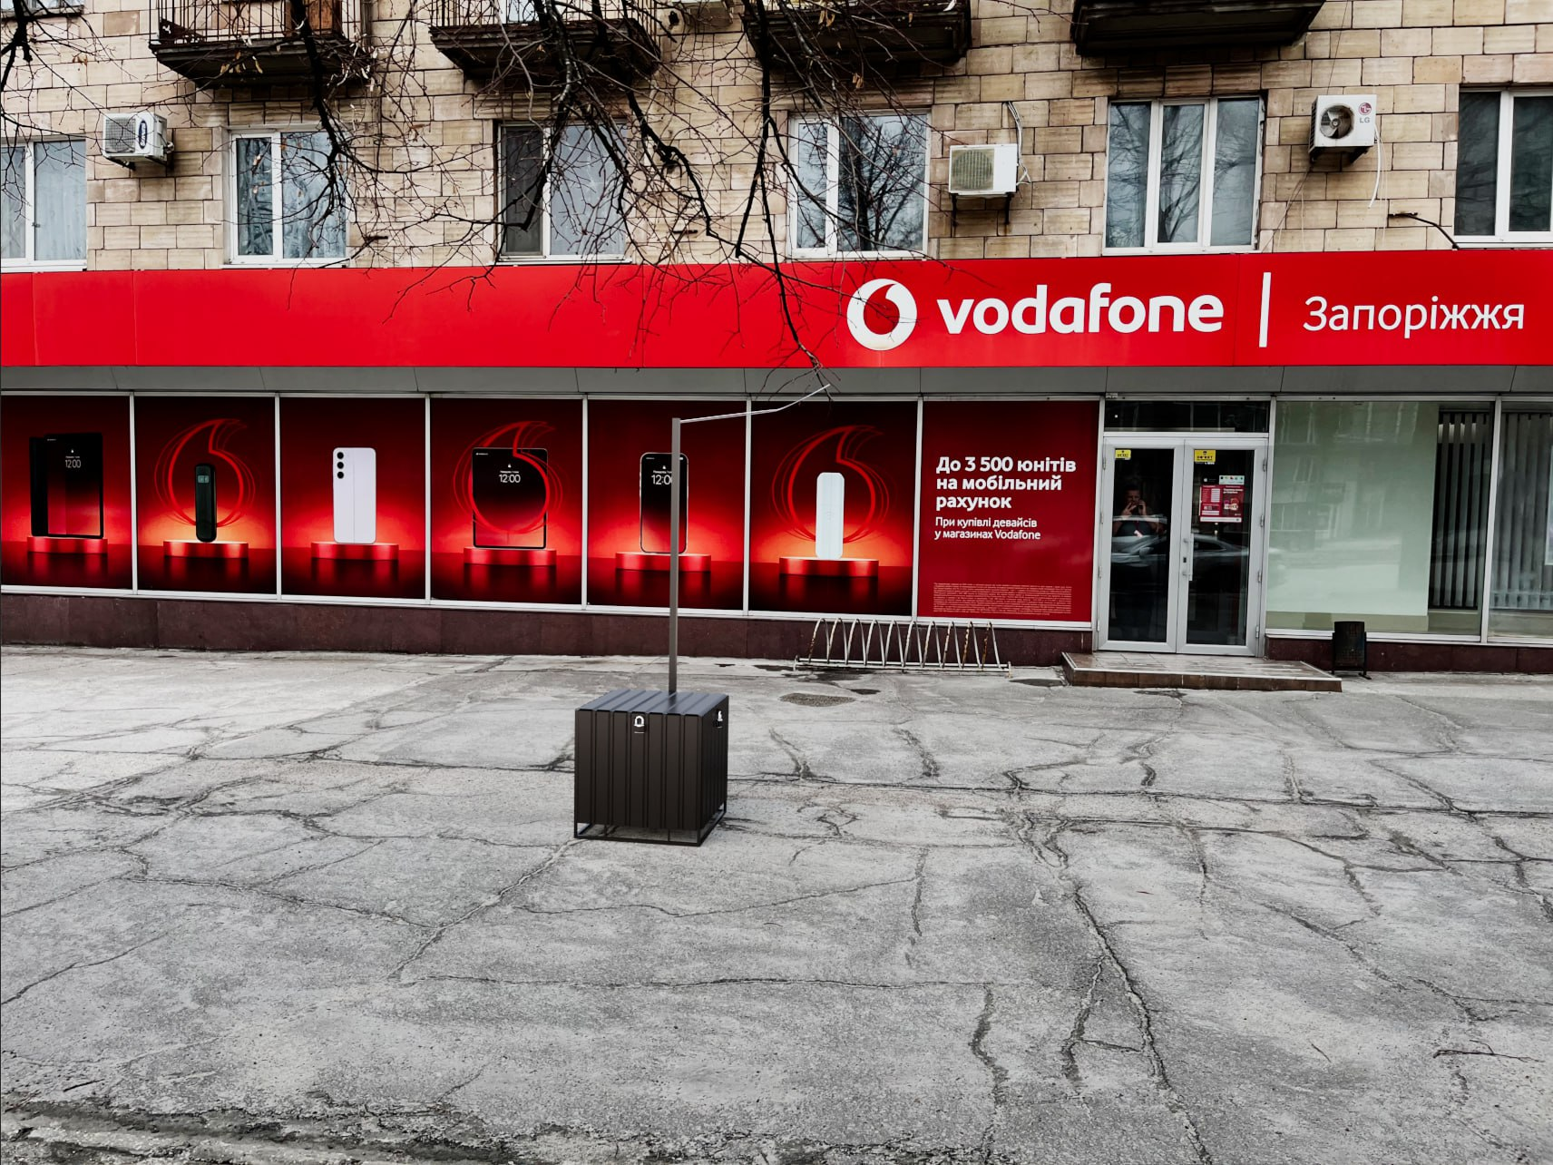

Кропивницький Перспективна 25
...
21 | ВСЬОГО ВАРТІСТЬ ЕЛЕКТРОМОНТАЖНИХ РОБІТ , грн.( без ПДВ): | 14,315.00 | ВСЬОГО ВАРТІСТЬ МАТЕРІАЛІВ ПО ЕЛЕКТОМОНТАЖНИМ РОБОТАМ, грн.( без ПДВ): |  | 31,843.05
34 |  |  | ВСЬОГО ВАРТІСТЬ МАТЕРІАЛІВ, грн. (без ПДВ): |  | 37,337.45
35 | ВСЬОГО ВАРТІСТЬ РОБІТ, грн.( без ПДВ): | 16,475.00 | Вартість доставлення матеріалів | 3.00% | 1,120.12
36 |  |  | ВСЬОГО вартість матеріалів, грн. (без ПДВ) |  | 38,457.57
37 | ВСЬОГО вартість робіт, грн.( без ПДВ) | 16,475.00 | ВСЬОГО ПО Кошторису без ПДВ, ГРН.: |  | 54,932.57
38 |  |  | ПДВ, ГРН.: |  | 10,986.51
39 |  |  | ВСЬОГО ПО Кошторису з ПДВ, ГРН.: |  | 65,919.09

 | Місце розміщення генератора з коробом

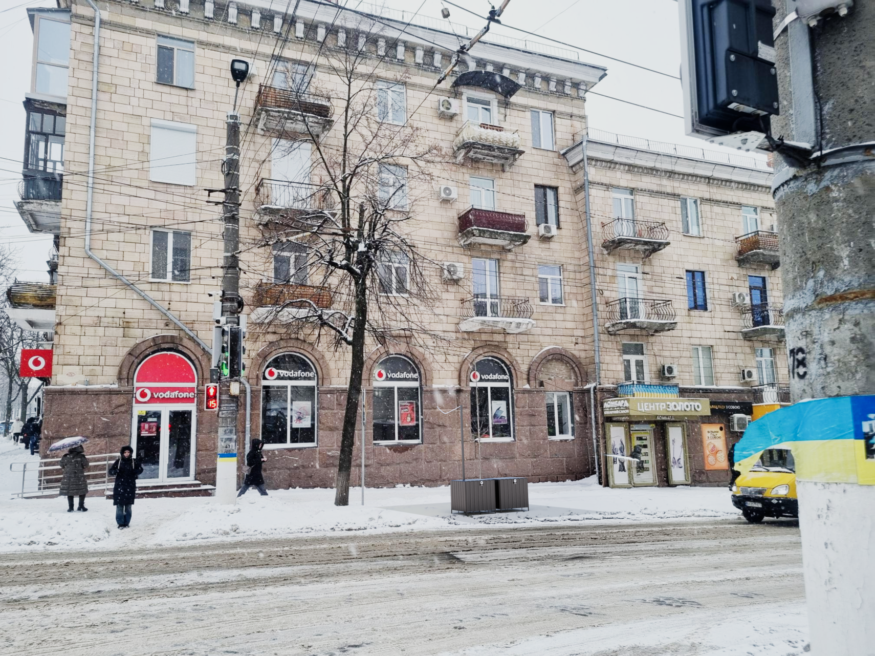

ІФ Незалежності 10а
...
№ з/п | Найменування робіт | Од. вим. | Обєм на одиницю виміру | Ціна за одиницю виміру (без ПДВ), грн. | Вартість всього (без ПДВ), грн. | Найменування матеріалів | Один. вим. | Кількість матеріалів на Об'єм робіт | Ціна за одиницю виміру (без ПДВ), грн. | Вартість всього (без ПДВ), грн.
27 |  |  |  |  |  | ВСЬОГО ВАРТІСТЬ МАТЕРІАЛІВ, грн. (без ПДВ): |  |  |  | 11,417.87
28 | ВСЬОГО ВАРТІСТЬ РОБІТ, грн.( без ПДВ): |  |  |  | 6,235.00 | Вартість доставлення матеріалів | 3.00% |  |  | 342.54
29 |  |  |  |  |  | ВСЬОГО вартість матеріалів, грн. (без ПДВ) |  |  |  | 11,760.41
30 | ВСЬОГО вартість робіт, грн.( без ПДВ) |  |  |  | 6,235.00 | ВСЬОГО ПО Кошторису без ПДВ, ГРН.: |  |  |  | 17,995.41
31 |  |  |  |  |  | ПДВ, ГРН.: |  |  |  | 3,599.08
32 |  |  |  |  |  | ВСЬОГО ПО Кошторису з ПДВ, ГРН.: |  |  |  | 21,594.49

 | Місце розміщення генератора з коробом

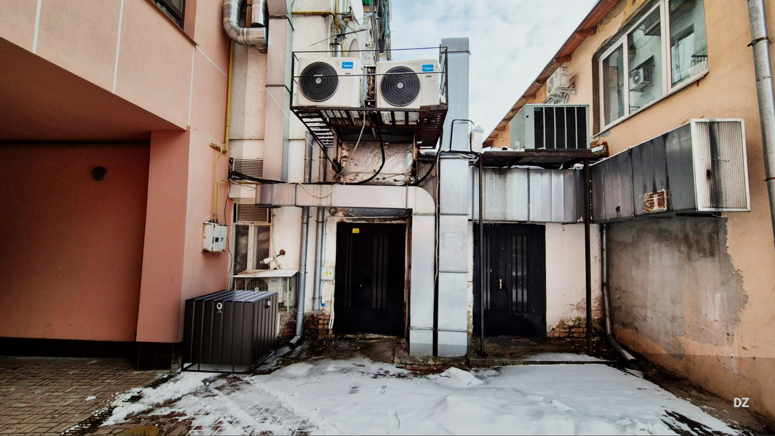

Чернівці Соборна 10
...
№ з/п | Найменування робіт | Од. вим. | Обєм на одиницю виміру | Ціна за одиницю виміру (без ПДВ), грн. | Вартість всього (без ПДВ), грн. | Найменування матеріалів | Один. вим. | Кількість матеріалів на Об'єм робіт | Ціна за одиницю виміру (без ПДВ), грн. | Вартість всього (без ПДВ), грн.
21 | ВСЬОГО ВАРТІСТЬ ІНШИХ РОБІТ грн.( без ПДВ): |  |  |  | 10,134.00 | ВСЬОГО ВАРТІСТЬ МАТЕРІАЛІВ ПО ІНШИМ РОБОТАМ, грн. (без ПДВ): |  |  |  | 20,231.12
22 |  |  |  |  |  | ВСЬОГО ВАРТІСТЬ МАТЕРІАЛІВ, грн. (без ПДВ): |  |  |  | 20,231.12
23 | ВСЬОГО ВАРТІСТЬ РОБІТ, грн.( без ПДВ): |  |  |  | 10,614.00 | Вартість доставлення матеріалів | 3.00% |  |  | 606.93
24 |  |  |  |  |  | ВСЬОГО вартість матеріалів, грн. (без ПДВ) |  |  |  | 20,838.05
25 | ВСЬОГО вартість робіт, грн.( без ПДВ) |  |  |  | 10,614.00 | ВСЬОГО ПО Кошторису без ПДВ, ГРН.: |  |  |  | 31,452.05
26 |  |  |  |  |  | ПДВ, ГРН.: |  |  |  | 6,290.41
27 |  |  |  |  |  | ВСЬОГО ПО Кошторису з ПДВ, ГРН.: |  |  |  | 37,742.46

 | Місце розміщення генератора з коробом

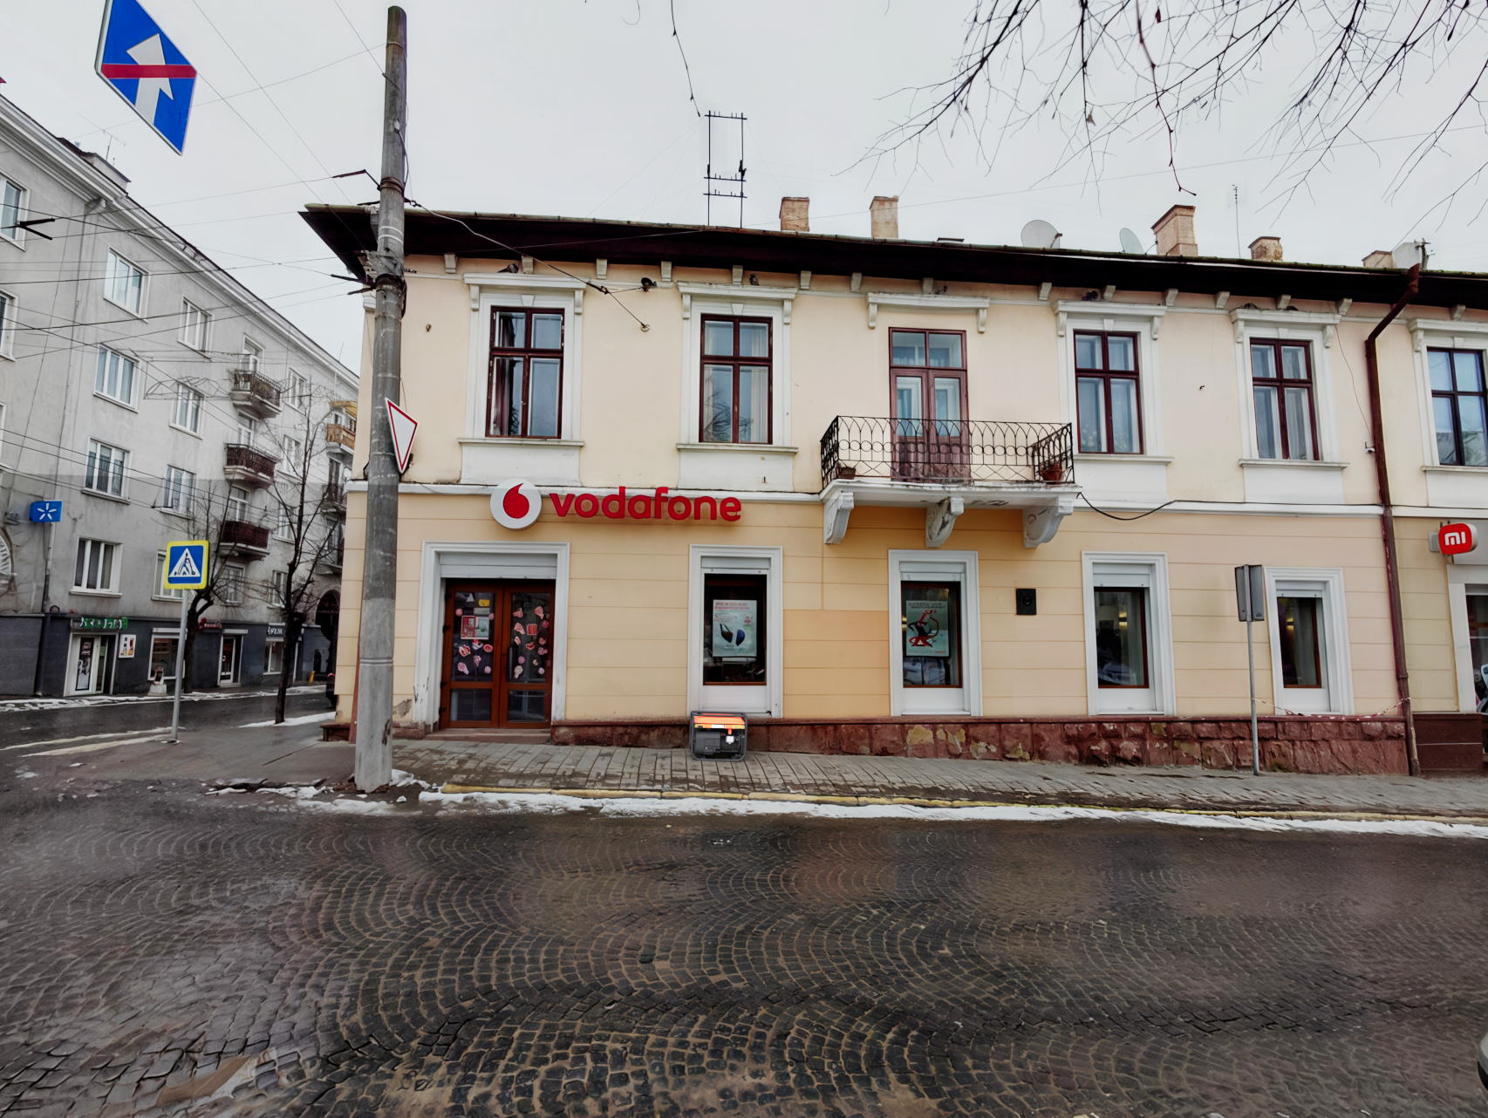

Вінниця Коцюбинського 28
...
№ з/п | Найменування робіт | Од. вим. | Обєм на одиницю виміру | Ціна за одиницю виміру (без ПДВ), грн. | Вартість всього (без ПДВ), грн. | Найменування матеріалів | Один. вим. | Кількість матеріалів на Об'єм робіт | Ціна за одиницю виміру (без ПДВ), грн. | Вартість всього (без ПДВ), грн.
32
 | ВСЬОГО ВАРТІСТЬ ІНШИХ РОБІТ грн.( без ПДВ): |  |  |  | 2,000.00 | ВСЬОГО ВАРТІСТЬ МАТЕРІАЛІВ ПО ІНШИМ РОБОТАМ, грн. (без ПДВ): |  |  |  | 4,334.40
30 |  |  |  |  |  | ВСЬОГО ВАРТІСТЬ МАТЕРІАЛІВ, грн. (без ПДВ): |  |  |  | 23,863.74
31 | ВСЬОГО ВАРТІСТЬ РОБІТ, грн.( без ПДВ): |  |  |  | 12,201.00 | Вартість доставлення матеріалів | 3.00% |  |  | 715.91
32 |  |  |  |  |  | ВСЬОГО вартість матеріалів, грн. (без ПДВ) |  |  |  | 24,579.65
33 | ВСЬОГО вартість робіт, грн.( без ПДВ) |  |  |  | 12,201.00 | ВСЬОГО ПО Кошторису без ПДВ, ГРН.: |  |  |  | 36,780.65
34 |  |  |  |  |  | ПДВ, ГРН.: |  |  |  | 7,356.13
35 |  |  |  |  |  | ВСЬОГО ПО Кошторису з ПДВ, ГРН.: |  |  |  | 44,136.78

 | Місце розміщення генератора з коробом
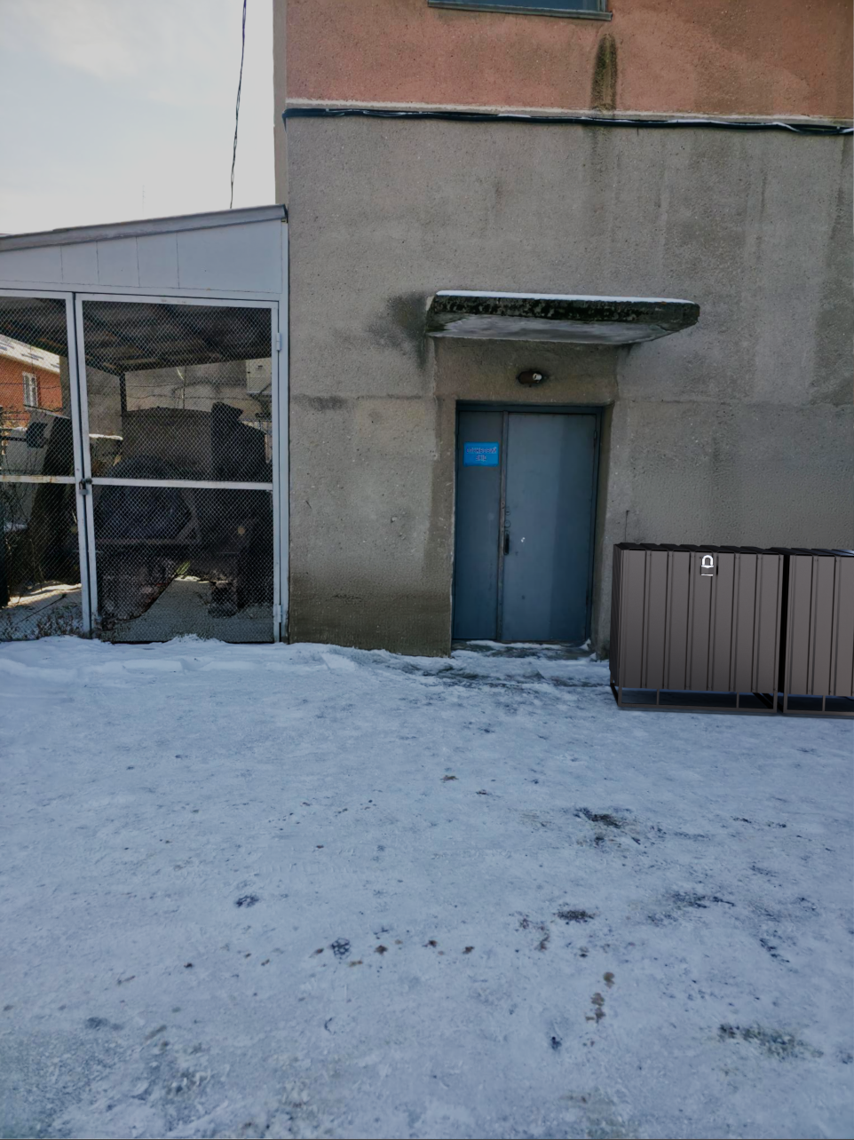

Одеса Італійська 51
...
№ з/п | Найменування робіт | Од. вим. | Обєм на одиницю виміру | Ціна за одиницю виміру (без ПДВ), грн. | Вартість всього (без ПДВ), грн. | Найменування матеріалів | Один. вим. | Кількість матеріалів на Об'єм робіт | Ціна за одиницю виміру (без ПДВ), грн. | Вартість всього (без ПДВ), грн.
34 |  |  |  |  |  | ВСЬОГО ВАРТІСТЬ МАТЕРІАЛІВ, грн. (без ПДВ): |  |  |  | 17,629.70
35 | ВСЬОГО ВАРТІСТЬ РОБІТ, грн.( без ПДВ): |  |  |  | 8,653.00 | Вартість доставлення матеріалів | 3.00% |  |  | 528.89
36 |  |  |  |  |  | ВСЬОГО вартість матеріалів, грн. (без ПДВ) |  |  |  | 18,158.59
37 | ВСЬОГО вартість робіт, грн.( без ПДВ) |  |  |  | 8,653.00 | ВСЬОГО ПО Кошторису без ПДВ, ГРН.: |  |  |  | 26,811.59
38 |  |  |  |  |  | ПДВ, ГРН.: |  |  |  | 5,362.32
39 |  |  |  |  |  | ВСЬОГО ПО Кошторису з ПДВ, ГРН.: |  |  |  | 32,173.91

 | Місце розміщення генератора з коробом

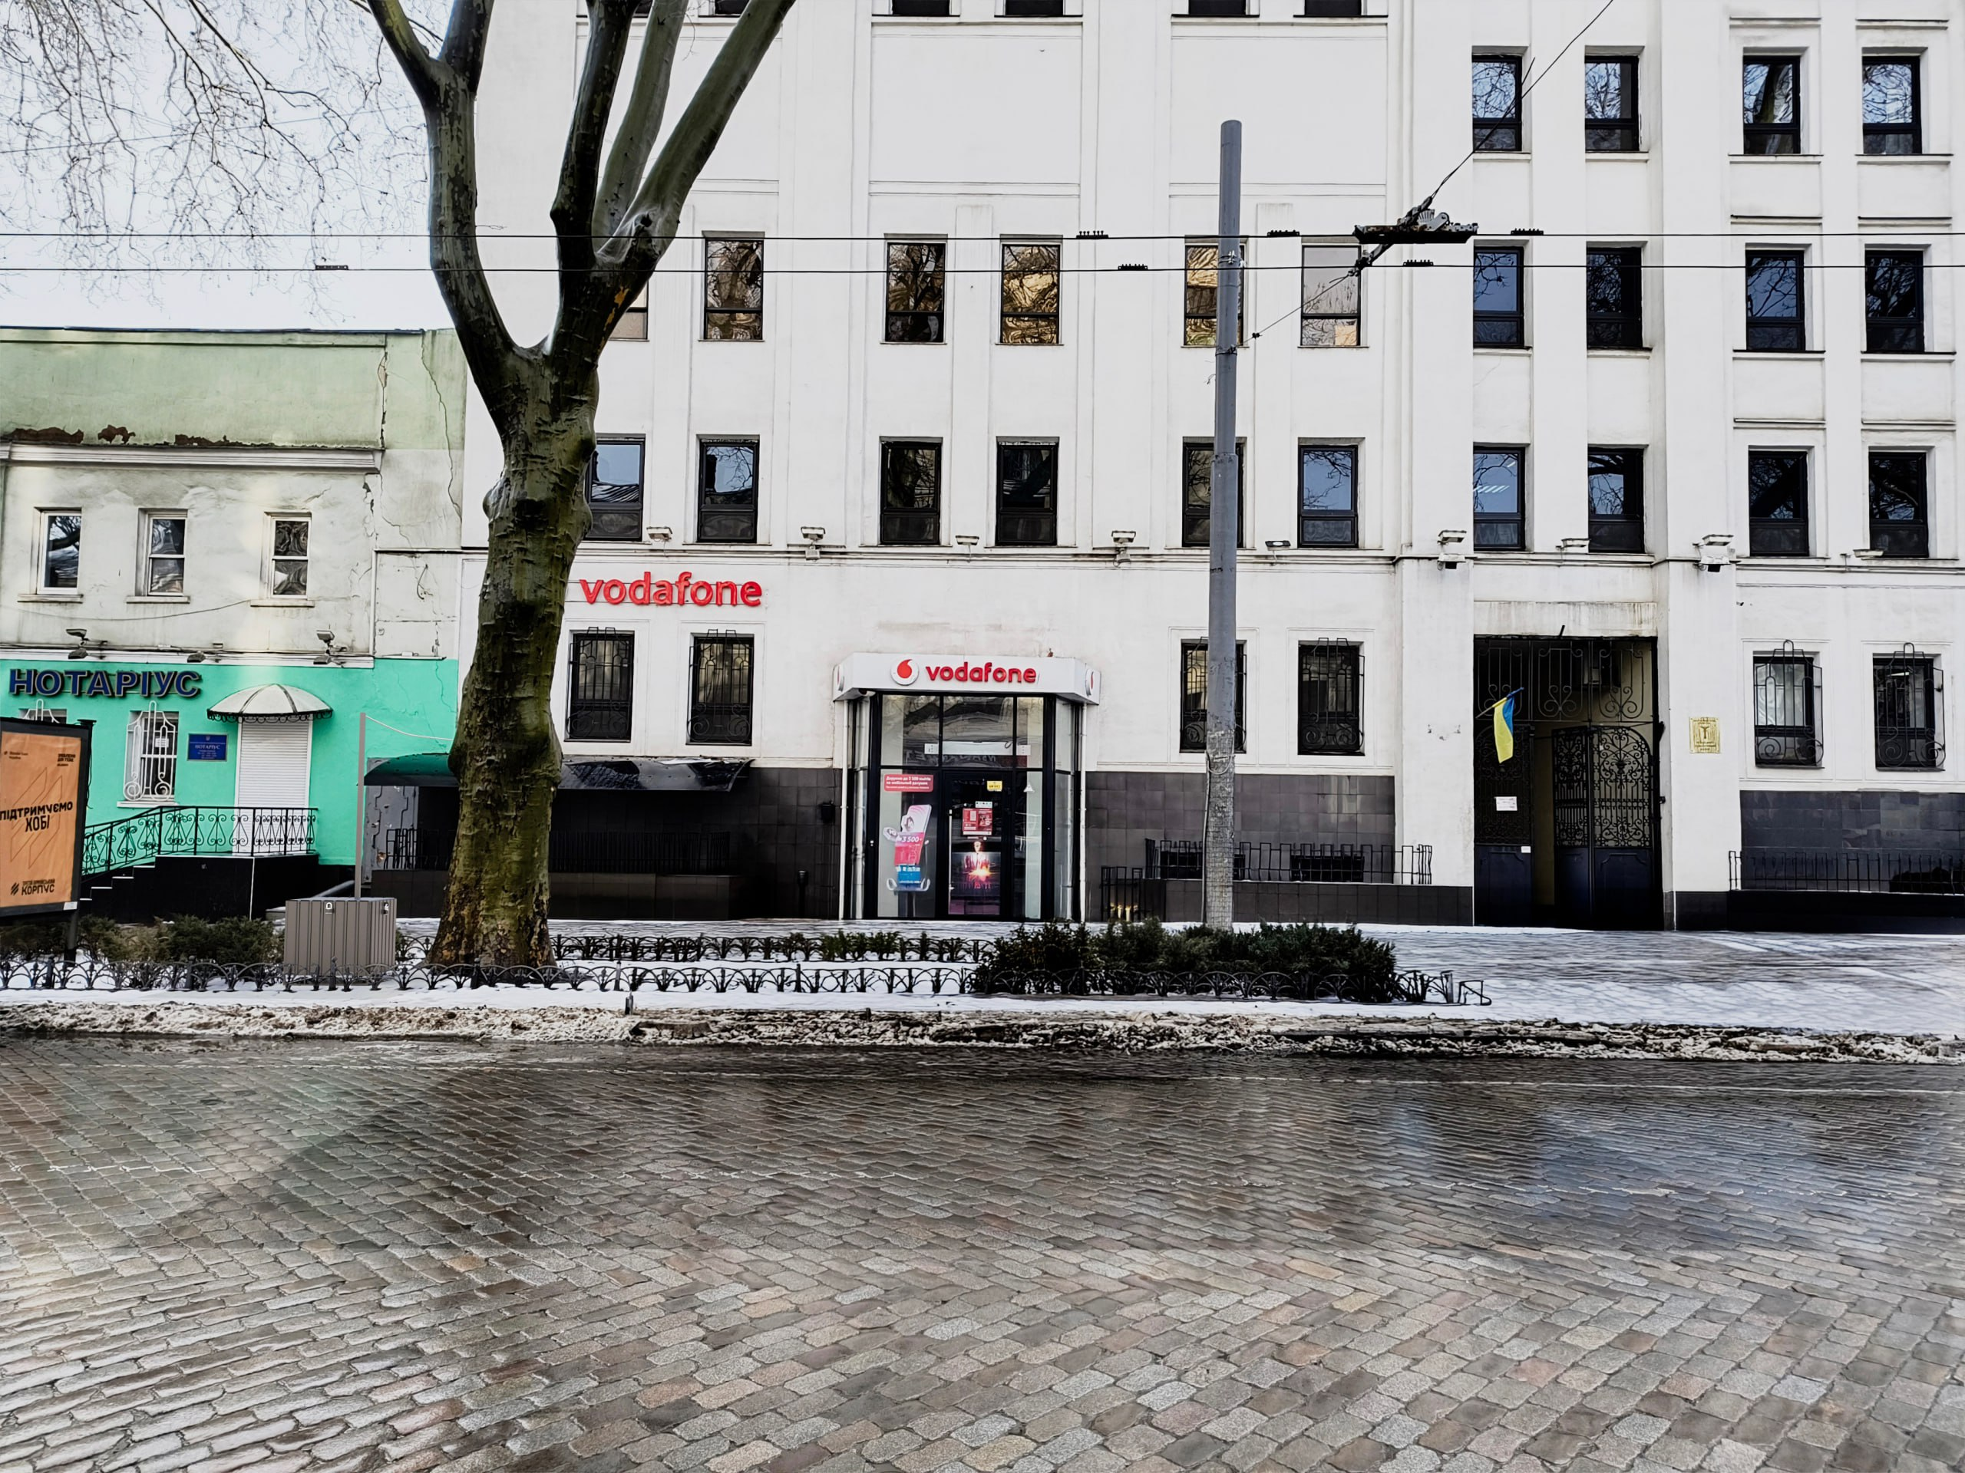

Миколаїв Соборна 12в
...
№ з/п | Найменування робіт | Од. вим. | Обєм на одиницю виміру | Ціна за одиницю виміру (без ПДВ), грн. | Вартість всього (без ПДВ), грн. | Найменування матеріалів | Один. вим. | Кількість матеріалів на Об'єм робіт | Ціна за одиницю виміру (без ПДВ), грн. | Вартість всього (без ПДВ), грн.
34 |  |  |  |  |  | ВСЬОГО ВАРТІСТЬ МАТЕРІАЛІВ, грн. (без ПДВ): |  |  |  | 14,834.10
35 | ВСЬОГО ВАРТІСТЬ РОБІТ, грн.( без ПДВ): |  |  |  | 6,597.00 | Вартість доставлення матеріалів | 3.00% |  |  | 445.02
36 |  |  |  |  |  | ВСЬОГО вартість матеріалів, грн. (без ПДВ) |  |  |  | 15,279.12
37 | ВСЬОГО вартість робіт, грн.( без ПДВ) |  |  |  | 6,597.00 | ВСЬОГО ПО Кошторису без ПДВ, ГРН.: |  |  |  | 21,876.12
38 |  |  |  |  |  | ПДВ, ГРН.: |  |  |  | 4,375.22
39 |  |  |  |  |  | ВСЬОГО ПО Кошторису з ПДВ, ГРН.: |  |  |  | 26,251.35

 | Місце розміщення генератора з коробом

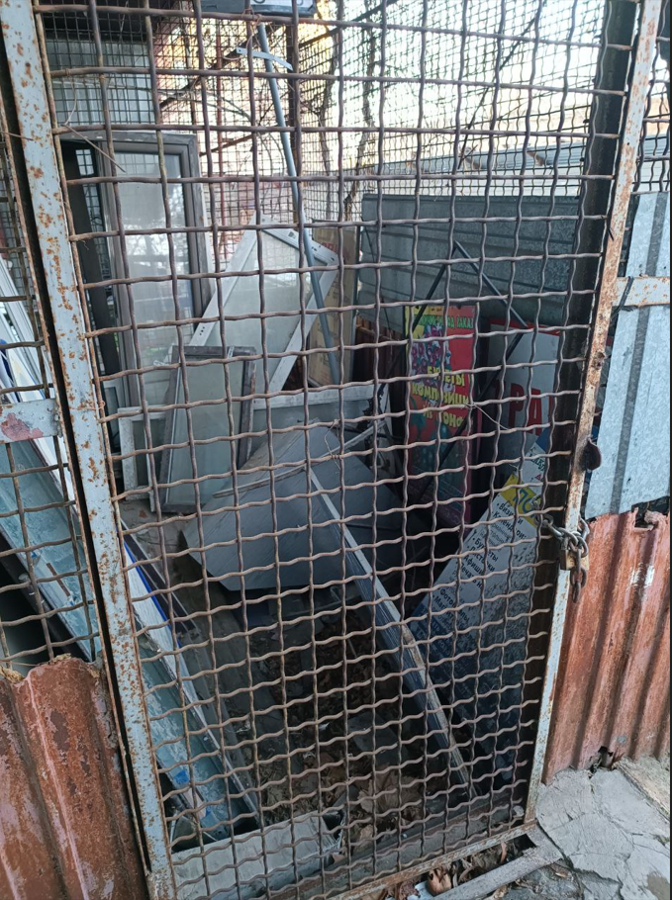

Полтава Європейська 21
...
№ з/п | Найменування робіт | Од. вим. | Обєм на одиницю виміру | Ціна за одиницю виміру (без ПДВ), грн. | Вартість всього (без ПДВ), грн. | Найменування матеріалів | Один. вим. | Кількість матеріалів на Об'єм робіт | Ціна за одиницю виміру (без ПДВ), грн. | Вартість всього (без ПДВ), грн.
36 |  |  |  |  |  | ВСЬОГО вартість матеріалів, грн. (без ПДВ) |  |  |  | 14,877.53
37 | ВСЬОГО вартість робіт, грн.( без ПДВ) |  |  |  | 7,405.00 | ВСЬОГО ПО Кошторису без ПДВ, ГРН.: |  |  |  | 22,282.53
38 |  |  |  |  |  | ПДВ, ГРН.: |  |  |  | 4,456.51
39 |  |  |  |  |  | ВСЬОГО ПО Кошторису з ПДВ, ГРН.: |  |  |  | 26,739.03

 | Місце розміщення генератора з коробом

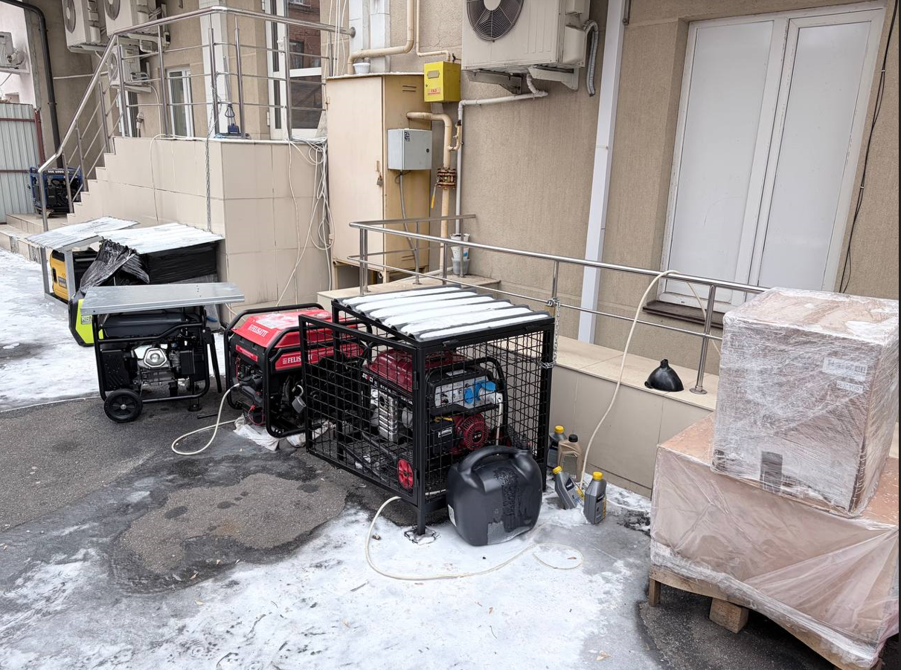

Суми Незалежності 3
...
№ з/п | Найменування робіт | Од. вим. | Обєм на одиницю виміру | Ціна за одиницю виміру (без ПДВ), грн. | Вартість всього (без ПДВ), грн. | Найменування матеріалів | Один. вим. | Кількість матеріалів на Об'єм робіт | Ціна за одиницю виміру (без ПДВ), грн. | Вартість всього (без ПДВ), грн.
34 | ВСЬОГО ВАРТІСТЬ ІНШИХ РОБІТ грн.( без ПДВ): |  |  |  | 1,000.00 | ВСЬОГО ВАРТІСТЬ МАТЕРІАЛІВ ПО ІНШИМ РОБОТАМ, грн. (без ПДВ): |  |  |  | 2,726.20
35 |  |  |  |  |  | ВСЬОГО ВАРТІСТЬ МАТЕРІАЛІВ, грн. (без ПДВ): |  |  |  | 12,233.69
36 | ВСЬОГО ВАРТІСТЬ РОБІТ, грн.( без ПДВ): |  |  |  | 5,148.00 | Вартість доставлення матеріалів | 3.00% |  |  | 367.01
37 |  |  |  |  |  | ВСЬОГО вартість матеріалів, грн. (без ПДВ) |  |  |  | 12,600.70
38 | ВСЬОГО вартість робіт, грн.( без ПДВ) |  |  |  | 5,148.00 | ВСЬОГО ПО Кошторису без ПДВ, ГРН.: |  |  |  | 17,748.70
39 |  |  |  |  |  | ПДВ, ГРН.: |  |  |  | 3,549.74
40 |  |  |  |  |  | ВСЬОГО ПО Кошторису з ПДВ, ГРН.: |  |  |  | 21,298.44

 | Місце розміщення генератора з коробом

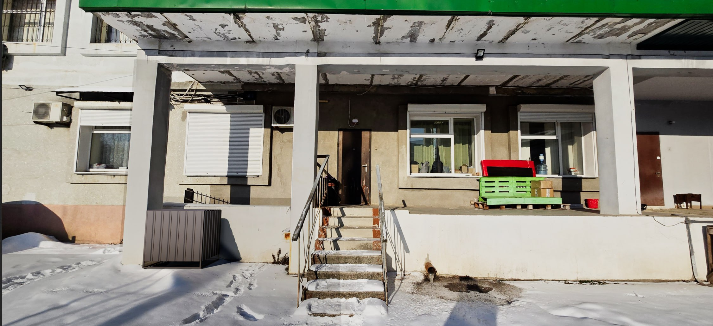

Чернігів Миру 32
...
№ з/п | Найменування робіт | Од. вим. | Обєм на одиницю виміру | Ціна за одиницю виміру (без ПДВ), грн. | Вартість всього (без ПДВ), грн. | Найменування матеріалів | Один. вим. | Кількість матеріалів на Об'єм робіт | Ціна за одиницю виміру (без ПДВ), грн. | Вартість всього (без ПДВ), грн.
34 |  |  |  |  |  | ВСЬОГО вартість матеріалів, грн. (без ПДВ) |  |  |  | 12,453.42
35 | ВСЬОГО вартість робіт, грн.( без ПДВ) |  |  |  | 6,725.00 | ВСЬОГО ПО Кошторису без ПДВ, ГРН.: |  |  |  | 19,178.42
36 |  |  |  |  |  | ПДВ, ГРН.: |  |  |  | 3,835.68
37 |  |  |  |  |  | ВСЬОГО ПО Кошторису з ПДВ, ГРН.: |  |  |  | 23,014.11

Місце розміщення генератора з коробом

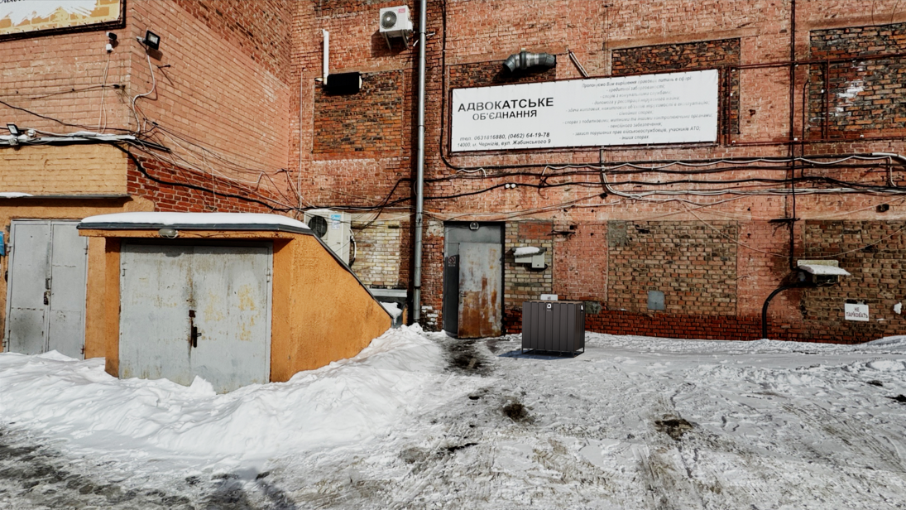

Ужгорож Фединця 47
...
№ з/п | Найменування робіт | Од. вим. | Обєм на одиницю виміру | Ціна за одиницю виміру (без ПДВ), грн. | Вартість всього (без ПДВ), грн. | Найменування матеріалів | Один. вим. | Кількість матеріалів на Об'єм робіт | Ціна за одиницю виміру (без ПДВ), грн. | Вартість всього (без ПДВ), грн.
23 |  |  |  |  |  | ВСЬОГО ВАРТІСТЬ МАТЕРІАЛІВ, грн. (без ПДВ): |  |  |  | 4,393.17
24 | ВСЬОГО ВАРТІСТЬ РОБІТ, грн.( без ПДВ): |  |  |  | 3,550.00 | Вартість доставлення матеріалів | 3.00% |  |  | 131.80
25 |  |  |  |  |  | ВСЬОГО вартість матеріалів, грн. (без ПДВ) |  |  |  | 4,524.97
26 | ВСЬОГО вартість робіт, грн.( без ПДВ) |  |  |  | 3,550.00 | ВСЬОГО ПО Кошторису без ПДВ, ГРН.: |  |  |  | 8,074.97
27 |  |  |  |  |  | ПДВ, ГРН.: |  |  |  | 1,614.99
28 |  |  |  |  |  | ВСЬОГО ПО Кошторису з ПДВ, ГРН.: |  |  |  | 9,689.96

 | Місце розміщення генератора

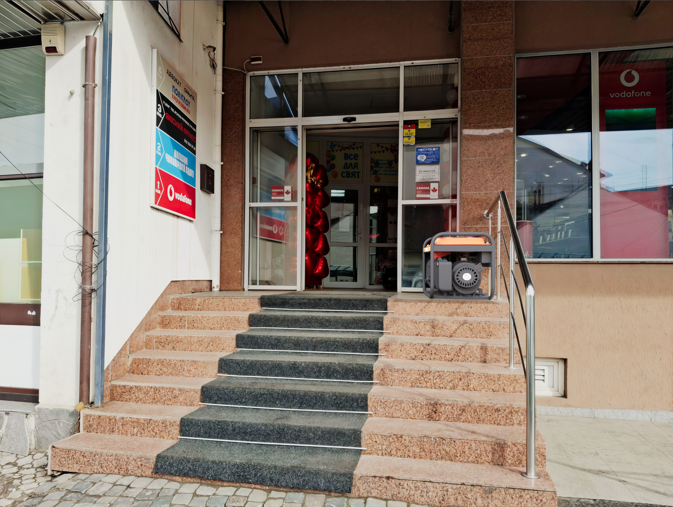

Хмельницький Проскурівська 22
...
№ з/п | Найменування робіт | Од. вим. | Обєм на одиницю виміру | Ціна за одиницю виміру (без ПДВ), грн. | Вартість всього (без ПДВ), грн. | Найменування матеріалів | Один. вим. | Кількість матеріалів на Об'єм робіт | Ціна за одиницю виміру (без ПДВ), грн. | Вартість всього (без ПДВ), грн.
22 | ВСЬОГО ВАРТІСТЬ ІНШИХ РОБІТ грн.( без ПДВ): |  |  |  | 0.00 | ВСЬОГО ВАРТІСТЬ МАТЕРІАЛІВ ПО ІНШИМ РОБОТАМ, грн. (без ПДВ): |  |  |  | 0.00
23 |  |  |  |  |  | ВСЬОГО ВАРТІСТЬ МАТЕРІАЛІВ, грн. (без ПДВ): |  |  |  | 3,210.34
24 | ВСЬОГО ВАРТІСТЬ РОБІТ, грн.( без ПДВ): |  |  |  | 3,500.00 | Вартість доставлення матеріалів | 3.00% |  |  | 96.31
25 |  |  |  |  |  | ВСЬОГО вартість матеріалів, грн. (без ПДВ) |  |  |  | 3,306.65
26 | ВСЬОГО вартість робіт, грн.( без ПДВ) |  |  |  | 3,500.00 | ВСЬОГО ПО Кошторису без ПДВ, ГРН.: |  |  |  | 6,806.65
27 |  |  |  |  |  | ПДВ, ГРН.: |  |  |  | 1,361.33
28 |  |  |  |  |  | ВСЬОГО ПО Кошторису з ПДВ, ГРН.: |  |  |  | 8,167.98

 | Місце розміщення генератора з коробом

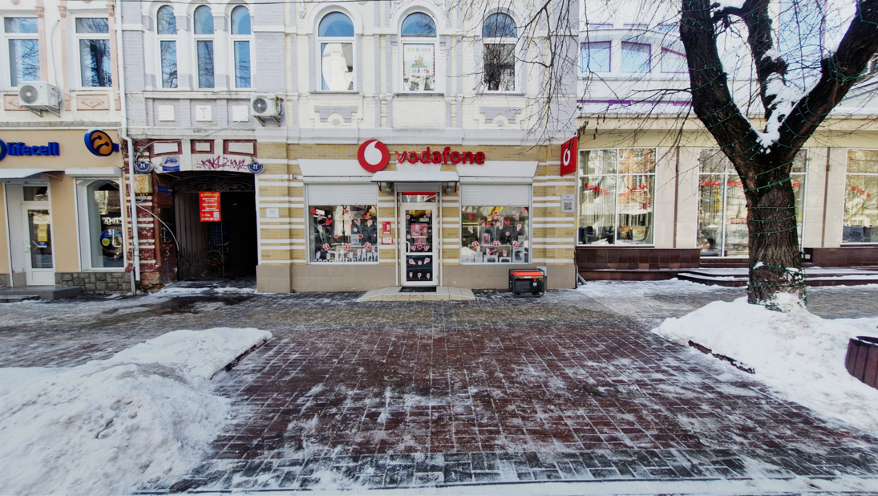

Херсон Ушакова 30-1
...
№ з/п | Найменування робіт | Од. вим. | Обєм на одиницю виміру | Ціна за одиницю виміру (без ПДВ), грн. | Вартість всього (без ПДВ), грн. | Найменування матеріалів | Один. вим. | Кількість матеріалів на Об'єм робіт | Ціна за одиницю виміру (без ПДВ), грн. | Вартість всього (без ПДВ), грн.
32
33 | ВСЬОГО ВАРТІСТЬ ІНШИХ РОБІТ грн.( без ПДВ): |  |  |  | 1,000.00 | ВСЬОГО ВАРТІСТЬ МАТЕРІАЛІВ ПО ІНШИМ РОБОТАМ, грн. (без ПДВ): |  |  |  | 2,006.20
34 |  |  |  |  |  | ВСЬОГО ВАРТІСТЬ МАТЕРІАЛІВ, грн. (без ПДВ): |  |  |  | 15,216.80
35 | ВСЬОГО ВАРТІСТЬ РОБІТ, грн.( без ПДВ): |  |  |  | 6,685.00 | Вартість доставлення матеріалів | 3.00% |  |  | 456.50
36 |  |  |  |  |  | ВСЬОГО вартість матеріалів, грн. (без ПДВ) |  |  |  | 15,673.30
37 | ВСЬОГО вартість робіт, грн.( без ПДВ) |  |  |  | 6,685.00 | ВСЬОГО ПО Кошторису без ПДВ, ГРН.: |  |  |  | 22,358.30
38 |  |  |  |  |  | ПДВ, ГРН.: |  |  |  | 4,471.66
39 |  |  |  |  |  | ВСЬОГО ПО Кошторису з ПДВ, ГРН.: |  |  |  | 26,829.96

 | Місце розміщення генератора з коробом
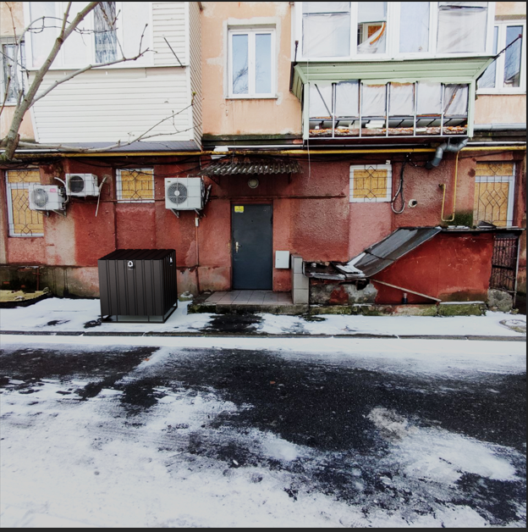

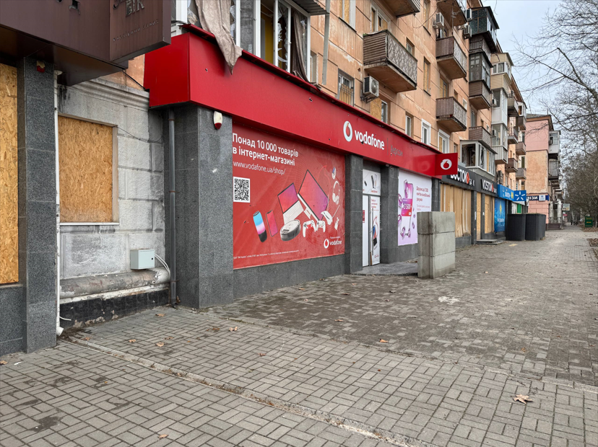

Полтава Європейська 66
...
№ з/п | Найменування робіт | Од. вим. | Обєм на одиницю виміру | Ціна за одиницю виміру (без ПДВ), грн. | Вартість всього (без ПДВ), грн. | Найменування матеріалів | Один. вим. | Кількість матеріалів на Об'єм робіт | Ціна за одиницю виміру (без ПДВ), грн. | Вартість всього (без ПДВ), грн.
33 | ВСЬОГО ВАРТІСТЬ ІНШИХ РОБІТ грн.( без ПДВ): |  |  |  | 1,000.00 | ВСЬОГО ВАРТІСТЬ МАТЕРІАЛІВ ПО ІНШИМ РОБОТАМ, грн. (без ПДВ): |  |  |  | 2,741.20
34 |  |  |  |  |  | ВСЬОГО ВАРТІСТЬ МАТЕРІАЛІВ, грн. (без ПДВ): |  |  |  | 15,342.20
35 | ВСЬОГО ВАРТІСТЬ РОБІТ, грн.( без ПДВ): |  |  |  | 6,405.00 | Вартість доставлення матеріалів | 3.00% |  |  | 460.27
36 |  |  |  |  |  | ВСЬОГО вартість матеріалів, грн. (без ПДВ) |  |  |  | 15,802.47
37 | ВСЬОГО вартість робіт, грн.( без ПДВ) |  |  |  | 6,405.00 | ВСЬОГО ПО Кошторису без ПДВ, ГРН.: |  |  |  | 22,207.47
38 |  |  |  |  |  | ПДВ, ГРН.: |  |  |  | 4,441.49
39 |  |  |  |  |  | ВСЬОГО ПО Кошторису з ПДВ, ГРН.: |  |  |  | 26,648.96

 | Місце розміщення генератора з коробом
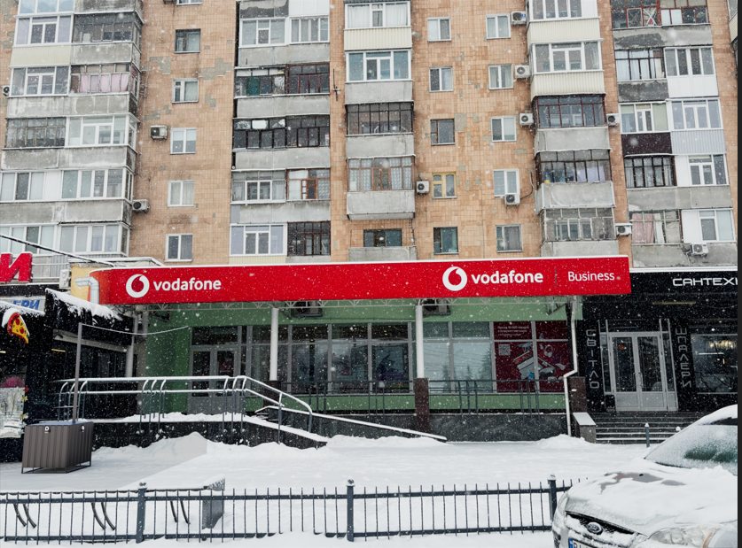

Харків Г.Сковороди 67-69
...
№ з/п | Найменування робіт | Од. вим. | Обєм на одиницю виміру | Ціна за одиницю виміру (без ПДВ), грн. | Вартість всього (без ПДВ), грн. | Найменування матеріалів | Один. вим. | Кількість матеріалів на Об'єм робіт | Ціна за одиницю виміру (без ПДВ), грн. | Вартість всього (без ПДВ), грн.
32 |  |  |  |  |  | ВСЬОГО ВАРТІСТЬ МАТЕРІАЛІВ, грн. (без ПДВ): |  |  |  | 13,799.10
33 | ВСЬОГО ВАРТІСТЬ РОБІТ, грн.( без ПДВ): |  |  |  | 5,738.00 | Вартість доставлення матеріалів | 3.00% |  |  | 413.97
34 |  |  |  |  |  | ВСЬОГО вартість матеріалів, грн. (без ПДВ) |  |  |  | 14,213.07
35 | ВСЬОГО вартість робіт, грн.( без ПДВ) |  |  |  | 5,738.00 | ВСЬОГО ПО Кошторису без ПДВ, ГРН.: |  |  |  | 19,951.07
36 |  |  |  |  |  | ПДВ, ГРН.: |  |  |  | 3,990.21
37 |  |  |  |  |  | ВСЬОГО ПО Кошторису з ПДВ, ГРН.: |  |  |  | 23,941.29

 | Місце розміщення генератора з коробом
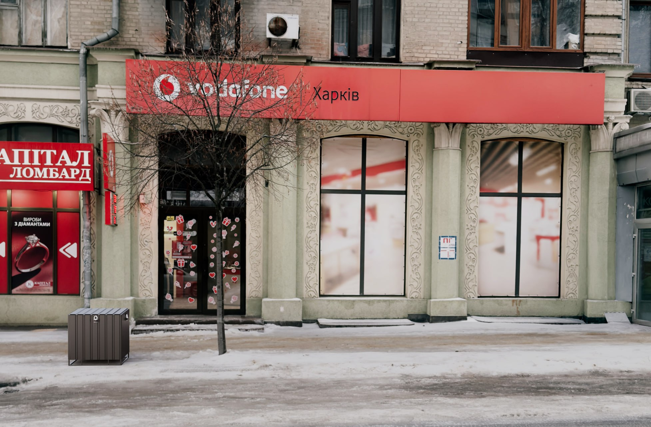

Рівне Міцкевича 32
...
№ з/п | Найменування робіт | Од. вим. | Обєм на одиницю виміру | Ціна за одиницю виміру (без ПДВ), грн. | Вартість всього (без ПДВ), грн. | Найменування матеріалів | Один. вим. | Кількість матеріалів на Об'єм робіт | Ціна за одиницю виміру (без ПДВ), грн. | Вартість всього (без ПДВ), грн.
32 |  |  |  |  |  | ВСЬОГО ВАРТІСТЬ МАТЕРІАЛІВ, грн. (без ПДВ): |  |  |  | 10,720.30
33 | ВСЬОГО ВАРТІСТЬ РОБІТ, грн.( без ПДВ): |  |  |  | 4,860.00 | Вартість доставлення матеріалів | 3.00% |  |  | 321.61
34 |  |  |  |  |  | ВСЬОГО вартість матеріалів, грн. (без ПДВ) |  |  |  | 11,041.91
35 | ВСЬОГО вартість робіт, грн.( без ПДВ) |  |  |  | 4,860.00 | ВСЬОГО ПО Кошторису без ПДВ, ГРН.: |  |  |  | 15,901.91
36 |  |  |  |  |  | ПДВ, ГРН.: |  |  |  | 3,180.38
37 |  |  |  |  |  | ВСЬОГО ПО Кошторису з ПДВ, ГРН.: |  |  |  | 19,082.29

 | Місце розміщення генератора з коробом
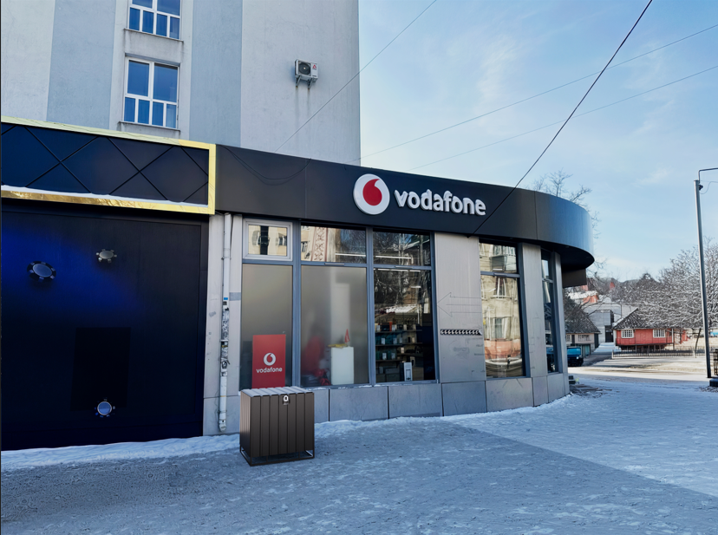

Київ Хрещатик 15
...
№ з/п | Найменування робіт | Од. вим. | Обєм на одиницю виміру | Ціна за одиницю виміру (без ПДВ), грн. | Вартість всього (без ПДВ), грн. | Найменування матеріалів | Один. вим. | Кількість матеріалів на Об'єм робіт | Ціна за одиницю виміру (без ПДВ), грн. | Вартість всього (без ПДВ), грн.
 | ВСЬОГО ВАРТІСТЬ ІНШИХ РОБІТ грн.( без ПДВ): |  |  |  | 1,000.00 | ВСЬОГО ВАРТІСТЬ МАТЕРІАЛІВ ПО ІНШИМ РОБОТАМ, грн. (без ПДВ): |  |  |  | 2,068.80
32 |  |  |  |  |  | ВСЬОГО ВАРТІСТЬ МАТЕРІАЛІВ, грн. (без ПДВ): |  |  |  | 10,793.90
33 | ВСЬОГО ВАРТІСТЬ РОБІТ, грн.( без ПДВ): |  |  |  | 9,440.00 | Вартість доставлення матеріалів | 3.00% |  |  | 323.82
34 |  |  |  |  |  | ВСЬОГО вартість матеріалів, грн. (без ПДВ) |  |  |  | 11,117.72
35 | ВСЬОГО вартість робіт, грн.( без ПДВ) |  |  |  | 9,440.00 | ВСЬОГО ПО Кошторису без ПДВ, ГРН.: |  |  |  | 20,557.72
36 |  |  |  |  |  | ПДВ, ГРН.: |  |  |  | 4,111.54
37 |  |  |  |  |  | ВСЬОГО ПО Кошторису з ПДВ, ГРН.: |  |  |  | 24,669.26

 | Місце розміщення генератора з коробом

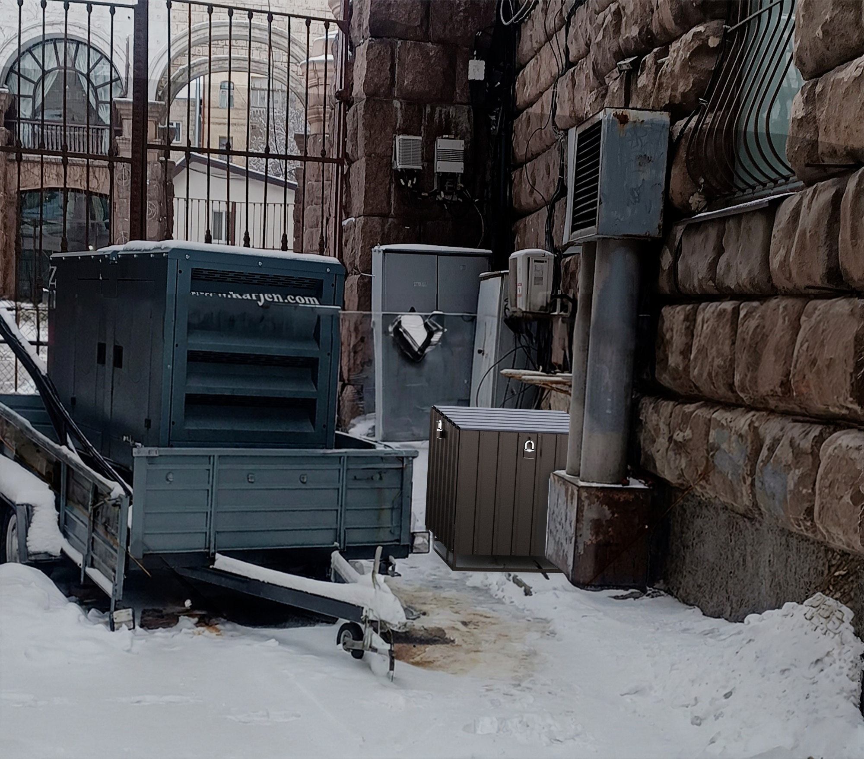

 | Місце розміщення генератора з коробом

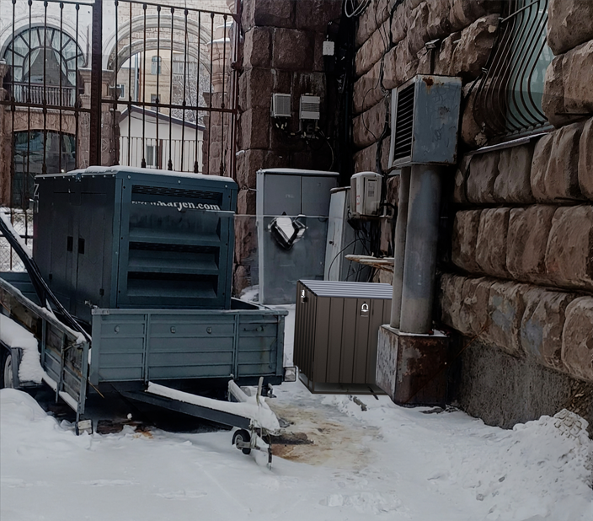

Краматорськ Незалежності 19а
...
№ з/п | Найменування робіт | Од. вим. | Обєм на одиницю виміру | Ціна за одиницю виміру (без ПДВ), грн. | Вартість всього (без ПДВ), грн. | Найменування матеріалів | Один. вим. | Кількість матеріалів на Об'єм робіт | Ціна за одиницю виміру (без ПДВ), грн. | Вартість всього (без ПДВ), грн.
34 |  |  |  |  |  | ВСЬОГО ВАРТІСТЬ МАТЕРІАЛІВ, грн. (без ПДВ): |  |  |  | 11,464.25
35 | ВСЬОГО ВАРТІСТЬ РОБІТ, грн.( без ПДВ): |  |  |  | 5,030.00 | Вартість доставлення матеріалів | 3.00% |  |  | 343.93
36 |  |  |  |  |  | ВСЬОГО вартість матеріалів, грн. (без ПДВ) |  |  |  | 11,808.18
37 | ВСЬОГО вартість робіт, грн.( без ПДВ) |  |  |  | 5,030.00 | ВСЬОГО ПО Кошторису без ПДВ, ГРН.: |  |  |  | 16,838.18
38 |  |  |  |  |  | ПДВ, ГРН.: |  |  |  | 3,367.64
39 |  |  |  |  |  | ВСЬОГО ПО Кошторису з ПДВ, ГРН.: |  |  |  | 20,205.81

 | Місце розміщення генератора з коробом

